Gemini
Audiodescrições GEMINI
Imagem 1: | Um homem e uma mulher estão em cena teatral. O homem, de pé, veste traje preto formal e se apoia em um pedestal. A mulher, sentada em um banco de madeira, veste um vestido branco longo. A iluminação suave os destaca contra o fundo escuro. A cena transmite um clima melancólico e introspectivo. | 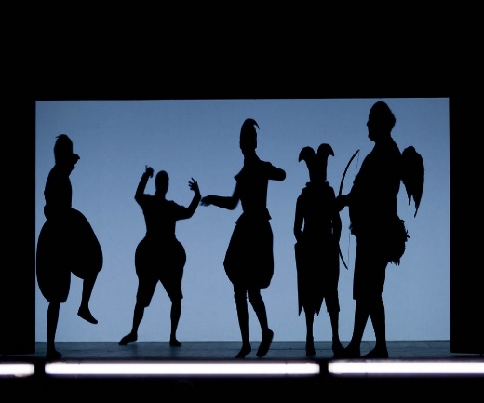

Imagem 2 | O Berliner Ensemble, um teatro imponente com fachada rica em detalhes arquitetônicos, está localizado em uma rua movimentada da cidade de Berlim. Árvores e outros elementos da paisagem urbana emolduram o edifício, criando um contraste natural com sua grandiosidade. A luz natural do dia ilumina a cena, realçando os detalhes da fachada e criando um efeito de contraste com as sombras das árvores. O Berliner Ensemble é um local frequentado e apreciado pela população local. | 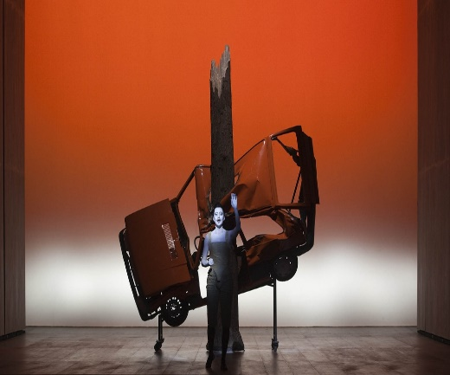

Imagem 3 | Uma mulher de cabelos longos e castanhos, vestida com um vestido branco leve, está sentada em um banco de madeira sob os galhos frondosos de uma árvore de maçã. Algumas maçãs vermelhas maduras pendem dos galhos. Ao fundo, um campo verdejante se estende até o horizonte, pontuado por outras árvores e flores silvestres. O céu azul claro, sem nuvens, completa a cena. A luz natural do sol banha a imagem, criando uma atmosfera de calor e acolhimento. A mulher sentada sob a árvore de maçã representa a conexão profunda entre o ser humano e a natureza. A imagem transmite uma mensagem de paz, serenidade e apreciação da beleza do mundo natural. | 